Навигация по каталогу
Каталог продукции |  |  |  | Реквизиты
Подсказка: для того чтобы открыть нужную категорию нажмите на название или вкладку
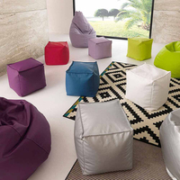 | 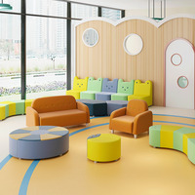 | 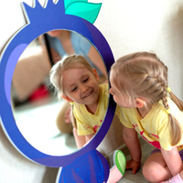 | 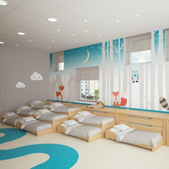 | Общество с ограниченной ответственностью «Адвентер» 188802, ЛО, г.Выборг, ул. Данилова, д.15 корп.1, оф.248 Тел. 8 800 550 13 14 эл.почта: info@adventer.su Сайт: www.adventer.su ИНН: 4704097388 КПП: 470401001 ОГРН: 1154704001264 ОКПО: 23384032 ОКАТО: 41417000000 ОКВЭД: 46.49, 73.11 ОКОГУ: 4210014 ОКТМО: 41615101001 Расчетный счет: 40702810555390000762 Кор. счет: 30101810500000000653 БИК: 044030653 Банк: Северо-Западный банк ПАО Сбербанк г. Санкт-Петербург Упрощенная система налогообложения – без НДС.
ЗАСЫПНАЯ МЕБЕЛЬ | МЯГКАЯ МЕБЕЛЬ | ЗЕРКАЛА | КРОВАТИ
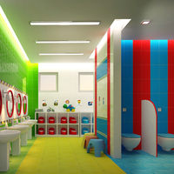 | 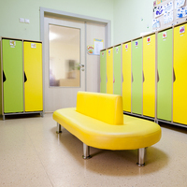 | 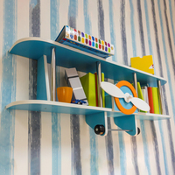 | 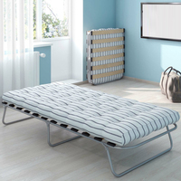
МЕБЕЛЬ ДЛЯ ТУАЛЕТНЫХ КОМНАТ/ХОЗЯЙСТВЕННЫЕ ШКАФЫ | МЕБЕЛЬ ДЛЯ РАЗДЕВАЛОК/АКСЕССУАРЫ | ПОЛКИ ПОДВЕСНЫЕ И ПОДСТАВКИ ДЛЯ ПОДЕЛОК | РАСКЛАДУШКИ
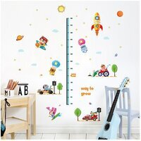 | 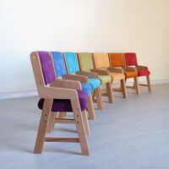 | 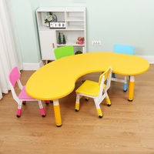 | 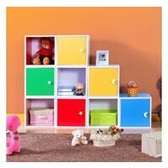
РОСТОМЕРЫ | СТУЛЬЯ, ТАБУРЕТЫ, СКАМЕЙКИ | СТОЛЫ ДЛЯ ДЕТСКОГО САДА | ШКАФЫ, СТЕНКИ, СТЕЛЛАЖИ
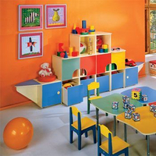 | 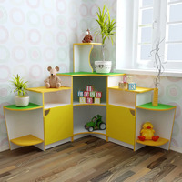
МЕБЕЛЬ ИГРОВАЯ | УГОЛКИ ПРИРОДЫ

ЗЕРКАЛА
<= НА ГЛАВНУЮ |  | ЗЕРКАЛА
Подсказка: для того чтобы открыть позицию на сайте нажмите на наименование/фото товара
ЗЕРКАЛА
№ | Фото | Наименование | Артикул | Описание | Цена
1 | 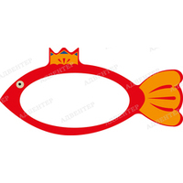 | Зеркало Золотая рыбка | М43-ФД | Цвет: цветное исполнение Зеркало 900х450 мм с противоосколочной плёнкой. Размер: 1500х735 мм ВНИМАНИЕ! Условия доставки обсуждаются индивидуально. | 7050 ₽
2 | 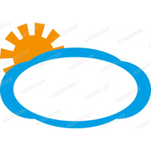 | Зеркало Тучка | М42-ФД | Материал каркаса: ПВХ пластик 10 ммЦвет: цветное исполнение Зеркало 900х450 мм с противоосколочной плёнкой.Размер: 1100х770ммВНИМАНИЕ! Условия доставки обсуждаются индивидуально. | 6650 ₽

КРОВАТИ
<= НА ГЛАВНУЮ |  | КРОВАТИ
Подсказка: для того чтобы открыть позицию на сайте нажмите на наименование/фото товара
КРОВАТИ
№ | Фото | Наименование | Артикул | Описание | Цена
1 | 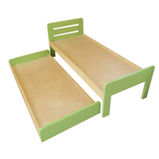 | Кровать детская выкатная | К-002-ФДИ | Выкатная кровать представляет собой самостоятельное изделие, перемещается на колесиках и устанавливается в любое удобное место в детской. Плюсы:Такая кровать очень функциональна, так как на ней одновременно могут спать два ребенка;Она очень проста в использовании, вам не нужно будет при ее складывании собирать и прятать постельное;Безопасность (выкатная кровать невысокая, что позволяет не переживать о падении ребенка). Существует возможность заказать окрашивание мебели как в основные цвета (синий, зеленый, красный, желтый), так и в пастельные (из перечня, указанного ниже) салатовыйрозовыйфиолетовыйбелыйлимонныйперсиковыйголубойслоновая костьбирюзовыйчерный При окрашивании в пастельные цвета стоимость изделия увеличивается на 10 % Материал: фанера Размеры:Верхняя кровать: ширина 650 мм; длина 1550 мм, высота 605 мм.Нижняя кровать: ширина 650 мм; длина 1450 мм, высота 172 мм. Поставляется в разобранном виде. Сборка +15% от стоимости товара. | 21470 ₽
2 | 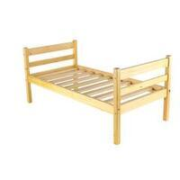 | Кровать детская классическая из массива сосны | 1.02-КИН | Кровать детская 1-ярусная стационарная производится в двух основных конфигурациях: ясельная для детей до 3 лет имеет следующие габариты спального места: длину — 120 см; ширину — 60 см; ложе с высотой от пола — на уровне 30 см. для детей от 3 до 7 лет имеет следующие габариты спального места: длина составляет 140 см, ширина — 60 см и высота от уровня ложа до пола — 30 см. Ясельная конфигурация может быть дополнена бортиками безопасности по бокам. Материал: массив хвойных пород дерева (сосны).Покрытие: трехслойный бесцветный лак.Страна: Россия. | 5320 ₽

МЕБЕЛЬ ДЛЯ ТУАЛЕТНЫХ КОМНАТ,ХОЗ
<= НА ГЛАВНУЮ |  | МЕБЕЛЬ ДЛЯ ТУАЛЕТНЫХ КОМНАТ/ХОЗЯЙСТВЕННЫЕ ШКАФЫ
Подсказка: для того чтобы открыть позицию на сайте нажмите на наименование/фото товара
МЕБЕЛЬ ДЛЯ ТУАЛЕТНЫХ КОМНАТ/ХОЗЯЙСТВЕННЫЕ ШКАФЫ
№ | Фото | Наименование | Артикул | Описание | Цена
1 | 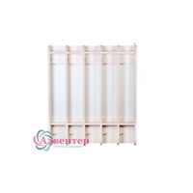 | Полотенечница навесная 5 секций | 068-ДИМ | Вешалка для полотенец выполнена из высококачественного экологически чистого ЛДСП класса E0,5 и E1, предназначенного для производства детской мебели в каждом отделении металлический крючок идеально для использования в санузлах с большими свободными участками стен Характеристики товара:Вешалка для полотенец изготавливается из ЛДСП стандартных цветов: белый, серый, бук, вишня, дуб, черный, орех, ольха.По желанию заказчика изделие может быть изготовлено из ЛДСП других цветов (стоимость изделия просчитывается индивидуально)Размеры: 700х140х800 ммМатериал: ЛДСП 16 ммКромка: ПВХ 0,4-2 ммВНИМАНИЕ! Условия доставки и сборки обсуждаются индивидуально | 4150 ₽
2 | 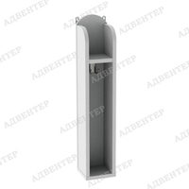 | Полотенечница навесная | 4024-ФД | Стоимость изделий в других цветах уточняйте у менеджеров. ВНИМАНИЕ! Условия доставки и сборки обсуждаются индивидуально. Вся представленная на сайте информация, носит информационный характер и ни при каких условиях не является публичной офертой. | 1650 ₽

МЕБЕЛЬ ДЛЯ РАЗДЕВАЛОК,АКСЕССУАР
<= НА ГЛАВНУЮ |  | МЕБЕЛЬ ДЛЯ РАЗДЕВАЛОК/АКСЕССУАРЫ
Подсказка: для того чтобы открыть позицию на сайте нажмите на наименование/фото товара
МЕБЕЛЬ ДЛЯ РАЗДЕВАЛОК/АКСЕССУАРЫ
№ | Фото | Наименование | Артикул | Описание | Цена
1 | 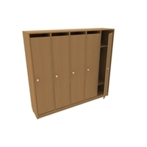 | Шкаф для раздевалки | ШД01-ФД | Шкаф выполнен из высококачественного экологически чистого ЛДСП класса E0,5 и E1, предназначенного для производства детской мебели.Характеристики товара:Шкаф изготавливается из ЛДСП стандартных цветов: белый, серый, бук, вишня, дуб, черный, орех, ольха.По желанию заказчика изделие может быть изготовлено из ЛДСП других цветов (стоимость изделия просчитывается индивидуально).Доступные к заказу комплектации:1) 1 секцияРазмер: 307х324х1300 ммМатериал: ЛДСП 16 ммКромка: ПВХ 0,4 ммВес: 20 кг2) 2 секцииРазмер: 600х324х1300 ммКромка: ПВХ 0,4 ммМатериал: ЛДСП 16 ммВес: 34 кг3) 3 секцииРазмер: 890х324х1300 ммМатериал: ЛДСП 16 ммКромка: ПВХ 0,4 ммВес: 48 кг4) 4 секцииРазмер: 1180х324х1300 ммМатериал: ЛДСП 16 ммКромка: ПВХ 0,4 ммВес: 62 кг5) 5 секцийРазмер: 1470х324х1300 ммМатериал: ЛДСП 16 ммКромка: ПВХ 0,4 ммВес: 76 кгВНИМАНИЕ! Условия доставки и сборки обсуждаются индивидуально. | 5000 ₽
2 | 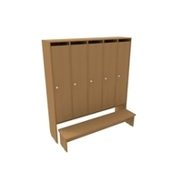 | Шкаф для раздевалки со скамьей | ШД03-ФД | Шкаф выполнен из высококачественного экологически чистого ЛДСП класса E0,5 и E1, предназначенного для производства детской мебели.Характеристики товара:Шкаф изготавливается из ЛДСП стандартных цветов: белый, серый, бук, вишня, дуб, черный, орех, ольха.По желанию заказчика изделие может быть изготовлено из ЛДСП других цветов (стоимость изделия просчитывается индивидуально).Доступные к заказу комплектации:1) 1 секцияРазмер: 307х324х1600 ммВысота скамьи 260ммМатериал: ЛДСП 16 ммКромка: ПВХ 0,4 ммВес: 25 кг2) 2 секцииРазмер: 600х324х1600 ммВысота скамьи 260ммМатериал: ЛДСП 16 ммКромка: ПВХ 0,4 ммВес: 40 кг3) 3 секцииРазмер: 890х324х1600 ммМатериал: ЛДСП 16 ммКромка: ПВХ 0,4 ммВес: 56 кг4) 4 секцииРазмер: 1180х324х1600 ммВысота скамьи 260ммМатериал: ЛДСП 16 ммКромка: ПВХ 0,4 ммВес: 71 кг5) 5 секцийРазмер: 1470х324х1600 ммВысота скамьи 260ммМатериал: ЛДСП 16 ммКромка: ПВХ 0,4 ммВес: 86 кгВНИМАНИЕ! Условия доставки и сборки обсуждаются индивидуально. | 5240 ₽

ПОЛКИ ПОДВЕСНЫЕ И ПОДСТАВКИ ДЛЯ
<= НА ГЛАВНУЮ |  | ПОЛКИ ПОДВЕСНЫЕ И ПОДСТАВКИ ДЛЯ ПОДЕЛОК
Подсказка: для того чтобы открыть позицию на сайте нажмите на наименование/фото товара
ПОЛКИ ПОДВЕСНЫЕ И ПОДСТАВКИ ДЛЯ ПОДЕЛОК
№ | Фото | Наименование | Артикул | Описание | Цена
1 | 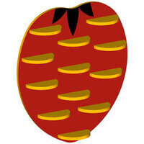 | Подставка для поделок Ягодка | СЖ13-ВЛ | Материал: ЛДСП Размер: 650х106х742мм | 3570 ₽
2 | 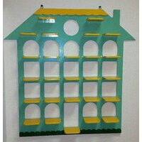 | Подставка для поделок "Домик" | СЖ92-ВЛ | Размер: 830х90х802мм Материал: фанера | 7050 ₽

РАСКЛАДУШКИ
<= НА ГЛАВНУЮ |  | РАСКЛАДУШКИ
Подсказка: для того чтобы открыть позицию на сайте нажмите на наименование/фото товара
РАСКЛАДУШКИ
№ | Фото | Наименование | Артикул | Описание | Цена
1 | 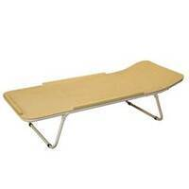 | Раскладушка детская 1400мм | К17-ВЛ | Материал: фанера, металлокаркас Размер: 1400х600х300 мм Высота лежака 305 мм от пола Вес: 9 кг | 3900 ₽
2 | 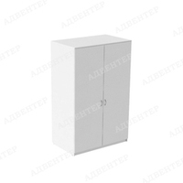 | Шкаф для раскладушек и матрасов МОДЕЛЬ 1 | 2191-ФД | ВНИМАНИЕ! Условия доставки и сборки обсуждаются индивидуально. Вся представленная на сайте информация, носит информационный характер и ни при каких условиях не является публичной офертой. | 22000 ₽

РОСТОМЕРЫ
<= НА ГЛАВНУЮ |  | РОСТОМЕРЫ
Подсказка: для того чтобы открыть позицию на сайте нажмите на наименование/фото товара
РОСТОМЕРЫ
№ | Фото | Наименование | Артикул | Описание | Цена
1 | 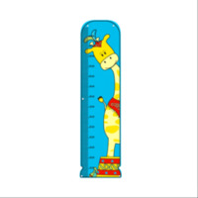 | Игровая система Mighty Giraffe (Жираф) | PP00235-ТОП | Mighty Giraffe - это забавная настенная диаграмма для определения роста. Деления от 10 см до 140 см. Настенные и свободностоящие системы добавят красок и веселья любому помещению. Используя сочетания прямоугольных игровых модулей и игровых колес, Вы можете создать уникальные развлекательные системы для детей. Размеры (шгв): 143 х 3 х 150 см. Вес: 4 кг. | 13880 ₽
2 | 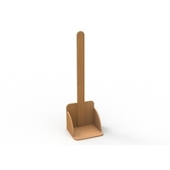 | Ростомер к игровому комплекту Айболит №2 | М108-ВЛ | Ростомер выполнен из высококачественного экологически чистого ЛДСП класса E0,5 и E1, предназначенного для производства детской мебели. Скругленные углы гарантируют безопасность ребенка.Характеристики товара:Габаритные размеры (ШхГхВ): 400х350х1300 мм.Материалы: ЛДСП 16мм.Кромка: ПВХ 0,4-2 мм.Цвет: бук.Возможно исполнение в любом цвете (стандартном и фантазийном), указанном на фото-раскладках цветов ЛДСП.Желаемую расцветку уточняйте при заказе! | 2300 ₽

СТУЛЬЯ, ТАБУРЕТЫ, СКАМЕЙКИ
<= НА ГЛАВНУЮ |  | СТУЛЬЯ, ТАБУРЕТЫ, СКАМЕЙКИ
Подсказка: для того чтобы открыть позицию на сайте нажмите на наименование/фото товара
СТУЛЬЯ, ТАБУРЕТЫ, СКАМЕЙКИ
№ | Фото | Наименование | Артикул | Описание | Цена
1 | 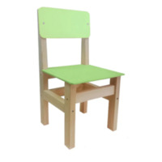 | Стул детский нерегулируемый | С-00к-ТОП-ФДИ | Для дома и детского сада. Простой и надежный. Материал: массива дерева и березовая фанера. Все углы скруглены, тщательно зашлифованы, отполированы. Для покрытия применяются безопасные лаки и краски на водной основе. Поставляется в разобранном виде. Сборка +15% от стоимости товара! Существует возможность заказать окрашивание мебели как в основные цвета (синий, зеленый, красный, желтый), так и в пастельные (из перечня, указанного ниже) салатовый розовый фиолетовый белый лимонный персиковый голубой слоновая кость бирюзовый черный При окрашивании в пастельные цвета стоимость изделия увеличивается на 10 % Формирование осанки происходит в детстве. И во многом правильное её развитие зависит от мебели, подобранной по возрасту. По ГОСТу, стулья и столы для ребенка необходимо менять раз в 1-2 года. По ГОСТу детская мебель делится на несколько номеров, каждый из которых соответствует среднему росту детей определенного возраста. Стулья бывают пяти номеров: 0 (для детей со средним ростом в 900 мм), 1 (для детей со средним ростом в 1050 мм), 2 (для детей со средним ростом в 1200 мм), 3 (для детей со средним ростом в 1350 мм), 4 (для детей со средним ростом в 1500 мм). Размеры: Возрастная группа Высота сиденья, мм Ширина сиденья, не менее, мм Глубина сиденья, мм Высота нижнего края спинки над сиденьем, мм Высота верхнего края спинки над сиденьем, не более, мм Ширина спинки, не менее, мм 0 220 230 230 100 220 200 1 260 250 240 120 250 240 2 300 270 240 130 280 240 3 340 290 250 150 310 250 | 2160 ₽
2 | 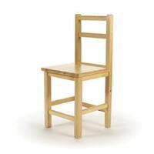 | Стул детский нерегулируемый классический из массива | 2.20-КИН | Стул детский для детей дошкольного возраста, каркас, спинка и сиденье- выполнены из массива хвойных пород (сосна), согласно ГОСТ 19301.2-94 на детские стулья и СанПиН 2.4.1.3049-13. Каркас стула состоит из 4 ножек прямоугольного сечения, между боковыми ножками и сиденьем выполнены дополнительные соединительные планки треугольного сечения для обеспечения жесткости конструкции. Спинка прямая, оптимально рассчитана для поддержки спины. Регулировка по высоте - нет.Материал изготовления - массив сосны.Покрытие - каркас, спинка и сиденье - трехслойный бесцветный лак или безопасная краска. ЦВЕТ УТОЧНЯЙТЕ ПРИ ЗАКАЗЕ!Страна производитель: Россия. В наличии разные размеры: | 1760 ₽

СТОЛЫ ДЛЯ ДЕТСКОГО САДА
<= НА ГЛАВНУЮ |  | СТОЛЫ ДЛЯ ДЕТСКОГО САДА
Подсказка: для того чтобы открыть позицию на сайте нажмите на наименование/фото товара
СТОЛЫ ДЛЯ ДЕТСКОГО САДА
№ | Фото | Наименование | Артикул | Описание | Цена
1 | 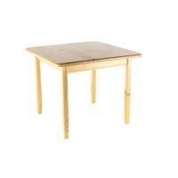 | Стол детский нерегулируемый классический из массива сосны | 4.01-КИН | Предлагаем к поставке стол детский из массива сосны. Все детали столика скруглены и покрыты бесцветным лаком в несколько слоев. Материал: массив хвойных пород, покрытый лаком. Столешница: массив, лак, толщиной 25 мм. Выпускаются три модели 700*500 мм, 700*700 мм и 1100*700 мм по столешнице. Высота столешницы может быть различной: 340, 400, 460, 520, 580 мм, что соответствует 00-0-1-2-3 группам роста детей соответственно. Страна производитель: Россия. | 3590 ₽
2 | 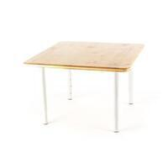 | Стол детский на металлических опорах регулируемый | 5.01-КИН | Стол на металлических опорах, регулируемый по высоте. Столешница массив, лак, толщиной 25 мм, все углы скруглены. Материал изготовления: столешница - массив сосны, опоры - металл.Покрытие: столешница - трехслойный бесцветный лак, опоры - полимерно-порошковое покрытие. Выпускаются три модели: Стол на металлических опорах, регулируемый, столешница 700х500, высота 400-460-520-580 м. Стол на металлических опорах, регулируемый, столешница 700х700, высота 400-460-520-580 мм. Стол на металлических опорах, регулируемый, столешница 1100х500, высота 400-460-520-580 мм. Высота изделий меняется 400-460-520-580 мм, что соответствует 0-1-2-3 группе роста детей. | 6560 ₽

ШКАФЫ, СТЕНКИ, СТЕЛЛАЖИ
<= НА ГЛАВНУЮ |  | ШКАФЫ, СТЕНКИ, СТЕЛЛАЖИ
Подсказка: для того чтобы открыть позицию на сайте нажмите на наименование/фото товара
ШКАФЫ, СТЕНКИ, СТЕЛЛАЖИ
№ | Фото | Наименование | Артикул | Описание | Цена
1 | 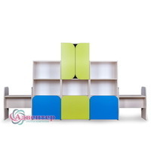 | Стенка игровая "Антошка" | 025-ДИМ | 3 выкатных ящика внизу безопасные дверки (вырезы вместо ручек) много доступных открытых зон (полки, ниши) для размещения книг, игрушек Характеристики товара: Используемые материалы ЛДСП 16 мм Задняя стенка ДВПО 3,2 мм Облицовка кромки ПВХ 0,4-2 мм Габаритные размеры: 2400х460х1300 мм | 18250 ₽
2 | 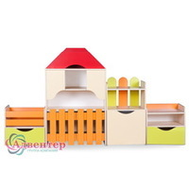 | Стенка игровая "Веселая ферма" | 026-ДИМ | 3 выкатных ящика разного размера внизу оригинальные фасады и ограждения в виде забора большинство зон (полки, ниши для размещения игрушек, книг) доступно для ребенка Характеристики товара:Используемые материалы ЛДСП 16 ммОблицовка кромкой ПВХ 0,4 - 2 мм Габаритные размеры: 2400х460х1290 мм | 26000 ₽

УГОЛКИ ПРИРОДЫ
<= НА ГЛАВНУЮ |  | УГОЛКИ ПРИРОДЫ
Подсказка: для того чтобы открыть позицию на сайте нажмите на наименование/фото товара
УГОЛКИ ПРИРОДЫ
№ | Фото | Наименование | Артикул | Описание | Цена
1 | 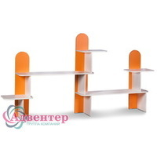 | Уголок природы "Змейка" | 051-ДИМ | большое количество открытых разноразмерных полок для размещения флористического материала глубина всего 30 см — изделие идеально подходит для установки в узких длинных проходах отсутствие задней стенки делает изделие легким, сохраняет дизайн иртерьера Характеристики товара:Используемые материалы ЛДСП 16 ммОблицовка кромкой ПВХ 0,4 - 2 ммЦвет корпуса КремовыйЦвет деталей Манго Габаритные размеры: 2400х300х1200 мм | 6350 ₽
2 | 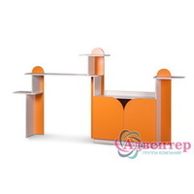 | Уголок природы "Пчелка" | 052-ДИМ | большое количество открытых разноразмерных полок для размещения флористического материала 1 закрытое отделение для хранения инвентаря глубина всего 30 см — изделие идеально подходит для установки в узких длинных проходах отсутствие задней стенки на большей части изделия делает его легким, сохраняет дизайн интерьера дверки в зоне досягаемости детей безопасны (вырезы вместо ручек) Характеристики товара:Используемые материалы ЛДСП 16 ммОблицовка кромкой ПВХ 0,4 - 2 ммЦвет корпуса КремовыйЦвет деталей Манго Габаритные размеры: 2570х300х1300 мм | 10300 ₽

